BADEHOG
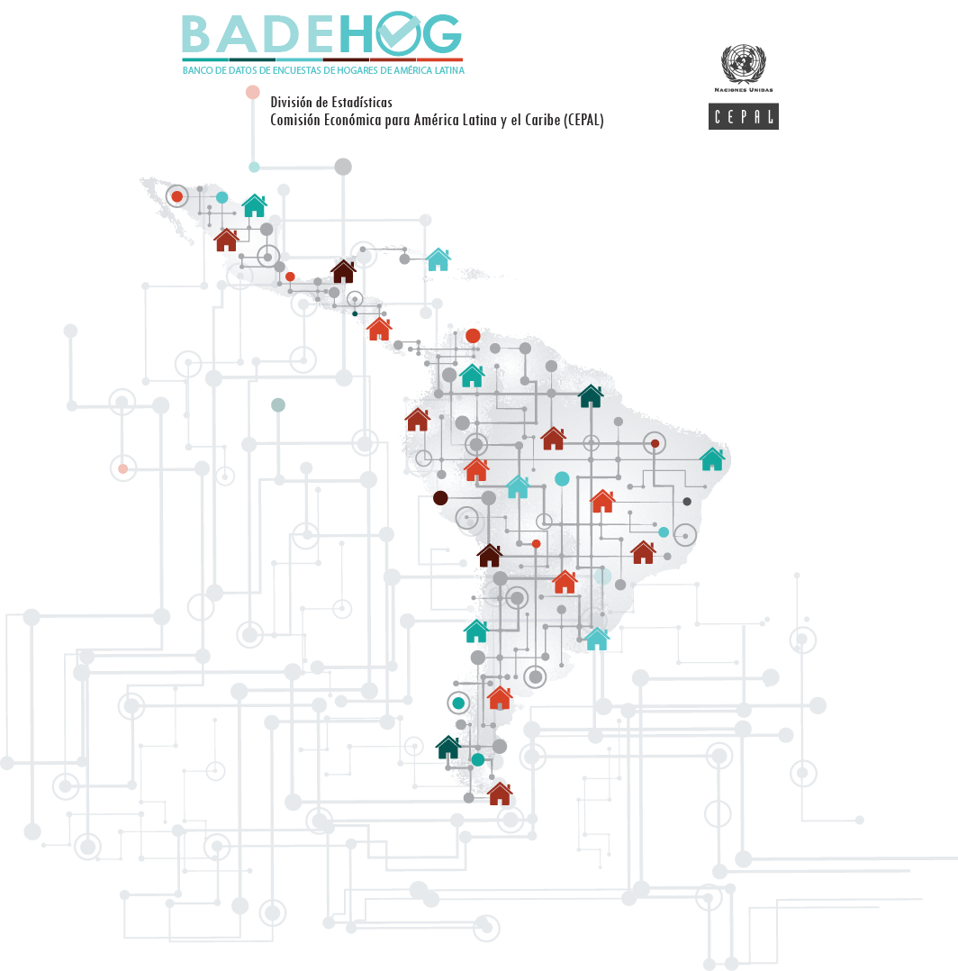

BOLIVIA,
Estado Plurinacional de

Encuesta Nacional de Hogares 2020

